关系图
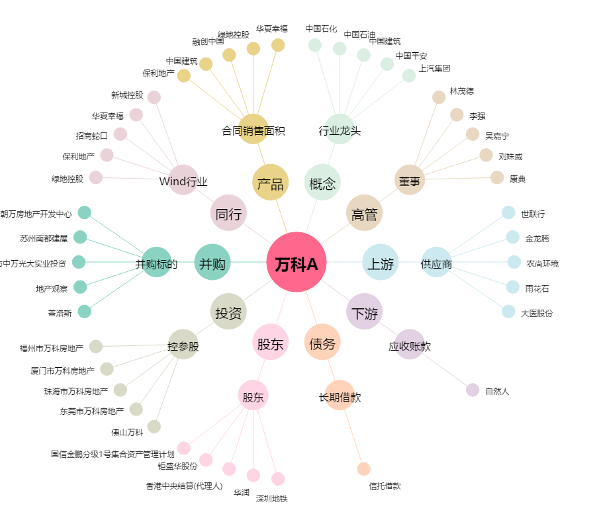
万科A[000002.SZ] - 关系概览图

